Figure 30.1
30.1 Part d'élèves qui ont une maîtrise satisfaisante aux évaluations de compétences à la rentrée 2021 (en %)
Français
Mathématiques

 |  |  |  |  | L’état de l’École 2022, DEPP
Lecture : en début de CP, 81 % des filles et 77 % des garçons présentent une maîtrise satisfaisante en français.
Note : les évolutions sont commentées en termes d'écarts entre les filles et les garçons et pas dans l'absolu car les mesures diffèrent d'un niveau à l'autre.
Champ : France métropolitaine + DROM, Polynésie française et Saint-Pierre-et-Miquelon. Public et Privé sous contrat.
Source : DEPP, Repères CP-CE1, évaluation exhaustive de début de sixième, test de positionnement de seconde.

 | Français |  | Mathématiques
 | Filles | Garçons | Filles | Garçons
CP | 81 | 77 | 79 | 77
CE1 | 82 | 78 | 65 | 69
Sixième | 92 | 87 | 71 | 73
Seconde GT | 95 | 92 | 76 | 84

Figure 30.2
30.2 Part de filles en classe de terminale dans une sélection de doublettes, de séries ou de spécialités à la rentrée 2021 (en %)
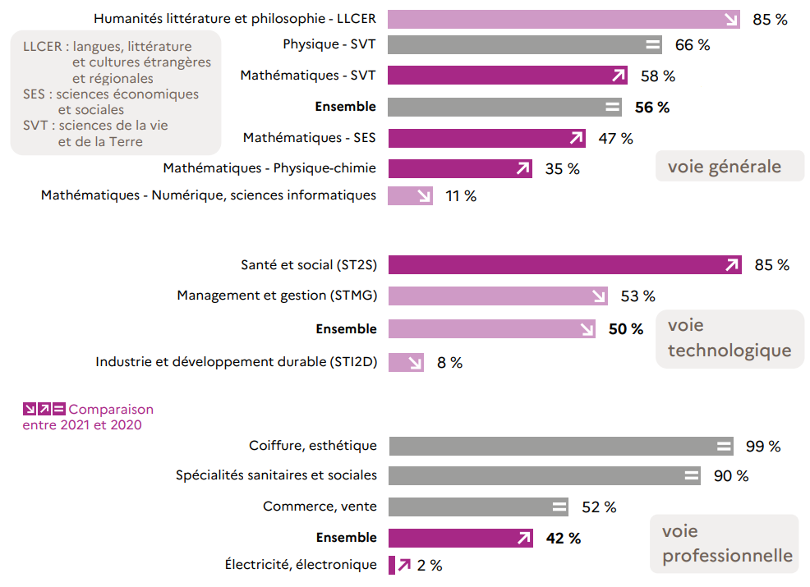

 | L’état de l’École 2022, DEPP
Lecture : dans la doublette de spécialités générales Humanités littérature et philosophie - LLCER, 85 % des élèves sont des filles.
Champ : France métropolitaine + DROM, Public et Privé (sous et hors contrat).
Source : DEPP, Système d'information Scolarité et enquête n°16 auprès des établissements privés hors contrat.

Voie générale | 2020 | 2021 | Evolution
Humanités littérature et philosophie - LLCER | 82.88 | 85 | +
HGGSP - Humanités, littérature et philosophie | 74.67 | 75 | =
LLCER - SES | 72.73 | 72 | -
HGGSP - LLCER | 72.30 | 71 | -
Physique - SVT | 65.68 | 66 | =
SVT - SES | 61.56 | 62 | +
HGGSP - SES | 58.81 | 59 | =
Mathématiques - SVT | 58.77 | 58 | -
Ensemble | 56.11 | 56 | =
Mathématiques - SES | 51.02 | 47 | -
Mathématiques - Physique-Chimie | 35.97 | 35 | -
Mathématiques - Sciences de l'ingénieur | 12.10 | 13 | +
Mathématiques - Numérique, sciences informatiques | 10.03 | 11 | +

Voie technologique | 2020 | 2021 | Evolution
Industrie et développement durable (STI2D) | 7.91 | 8 | +
Ensemble | 49.13 | 50 | +
Management et gestion (STMG) | 52.04 | 53 | +
Laboratoire (STL) | 57.93 | 57 | -
Santé et social (ST2S) | 85.66 | 85 | -

Voie professionnelle | 2020 | 2021 | Evolution
Énergie, génie climatique | 0.52 | 1 | =
Électricité, électronique | 1.93 | 2 | -
Moteurs et mécanique auto | 3.64 | 3 | -
Transport, manutention, magasinage | 12.26 | 16 | +
Agroalimentaire, alimentation, cuisine | 36.26 | 37 | +
Ensemble | 41.92 | 42 | -
Commerce, vente | 51.88 | 52 | =
Spécialités sanitaires et sociales | 90.35 | 90 | =
Habillement | 89.73 | 91 | +
Coiffure, esthétique | 99.60 | 99 | =

Figure 30.3
30.3 Taux d'inscription immédiat des bachelières et des bacheliers 2020 dans les différentes filières de l'enseignement supérieur (en %)

 |  |  |  |  | L’état de l’École 2022, DEPP
Note : les taux d'inscription à l'université ont été calculés hors inscriptions simultanées en licence-CPGE. Les données de l'année 2020 sont provisoires.
Lecture : dans la voie générale, 58 % des bachelièrers et 45 % des bacheliers se sont inscrits à l'université (hors CPGE et DUT).
Champ : France métropolitaine + DROM.
Source : Systèmes d'information des ministères chargés de l'Éducation Nationale, de l'Enseignement supérieur et de l'Agriculture. Traitement SIES-MESRI.

 |  | Université hors CPGE et DUT | DUT | CPGE | STS | Autres formations | Ensemble poursuites dans le supérieur
Baccalauréat général | Femmes | 58 | 5 | 8 | 9 | 15 | 94
 | Hommes | 45 | 10 | 13 | 10 | 16 | 94
Baccalauréat technologique | Femmes | 19 | 11 | 1 | 36 | 12 | 79
 | Hommes | 12 | 18 | 2 | 43 | 6 | 80
Baccalauréat professionnel | Femmes | 7 | 0 | 0 | 35 | 5 | 47
 | Hommes | 3 | 0 | 0 | 41 | 1 | 45
Ensemble | Femmes | 39 | 5 | 5 | 20 | 12 | 81
 | Hommes | 25 | 9 | 7 | 26 | 9 | 76

Figure 30.4
30.4 Répartition des sortants de formation initiale en fonction de leur diplôme le plus élevé (en %)
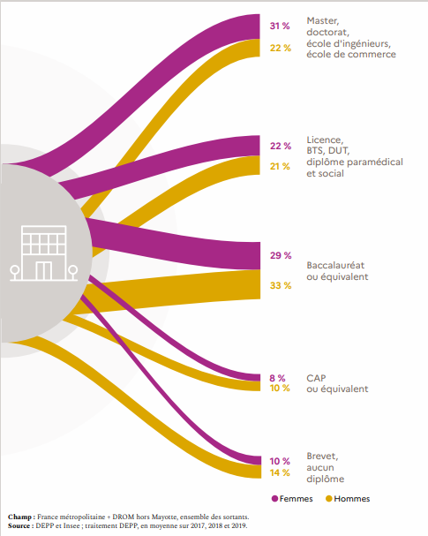

 |  |  | L’état de l’École 2022, DEPP
Lecture : en moyenne sur 2018, 2019 et 2020, 31 % des femmes et 21 % des hommes sortent de formation initiale avec un diplôme de master, de doctorat ou équivalent.
Note : en raison des arrondis, les totaux peuvent différer de la somme des éléments qui les composent.
Champ : France métropolitaine + DROM (hors Mayotte), données provisoires.
Source : Insee, enquêtes Emploi, estimations de population, recensement de la population ; traitement DEPP.

2017-2019 | Femmes | Hommes
Brevet seul ou aucun diplôme | 9 | 12
CAP ou équivalent | 8 | 10
Baccalauréat ou équivalent | 29 | 32
Licence, BTS, DUT et équivalents | 24 | 24
Master, doctorat ou écoles supérieures | 31 | 21
Total sortants de formation initiale | 100 | 100

